Inhaltsverzeichnis
Statistischer Bericht
A I 16 – hj 2 / 20
Inhaltsverzeichnis |  |  |  |  |  | statistik Berlin Brandenburg
 |  | Seite |  |  | Seite

 | Metadaten zu dieser Statistik |  |  | Tabellen
 | (externer Link)

 | Teil A |  | 1a | Einwohnerinnen und Einwohner mit bzw. ohne
 | LOR-Planungsräume Stand 31.12.2020 |  |  | Migrationshintergrund in Berlin am 31.12.2020
 |  |  |  | nach LOR-Planungsräumen | 13
 | Systematik
 |  |  | 2a | Einwohnerinnen und Einwohner in Berlin
 | Schlüssel- und Namensverzeichnis der |  |  | am 31.12.2020 nach LOR-Planungsräumen
 | LOR-Planungsräume nach Bezirken |  |  | und Altersgruppen | 22
 | (Stand 31.12.2020) | 5
 |  |  | 3a | Einwohnerinnen und Einwohner mit Migrations-
 |  |  |  | hintergrund in Berlin am 31.12.2020 nach
 |  |  |  | LOR-Planungsräumen und Altersgruppen | 31

 |  |  | 4a | Einwohnerinnen und Einwohner mit Migrations-
 |  |  |  | hintergrund in Berlin am 31.12.2020 nach
 |  |  |  | LOR-Planungsräumen und ausgewählten
 |  |  |  | Herkunftsgebieten | 40

 | Teil B |  | 1b | Einwohnerinnen und Einwohner mit bzw. ohne
 | LOR-Planungsräume Stand 01.01.2021 |  |  | Migrationshintergrund in Berlin am 31.12.2020
 |  |  |  | nach LOR-Planungsräumen 2021 | 74
 | Systematik
 |  |  | 2b | Einwohnerinnen und Einwohner in Berlin
 | Schlüssel- und Namensverzeichnis der |  |  | am 31.12.2020 nach LOR-Planungsräumen 2021
 | LOR-Planungsräume nach Bezirken |  |  | und Altersgruppen | 86
 | (Stand 01.01.2021) | 62
 |  |  | 3b | Einwohnerinnen und Einwohner mit Migrations-
 |  |  |  | hintergrund in Berlin am 31.12.2020 nach
 |  |  |  | LOR-Planungsräumen 2021 und Altersgruppen | 98

 |  |  | 4b | Einwohnerinnen und Einwohner mit Migrations-
 |  |  |  | hintergrund in Berlin am 31.12.2020 nach
 |  |  |  | LOR-Planungsräumen 2021 und ausgewählten
 |  |  |  | Herkunftsgebieten | 110

Teil A
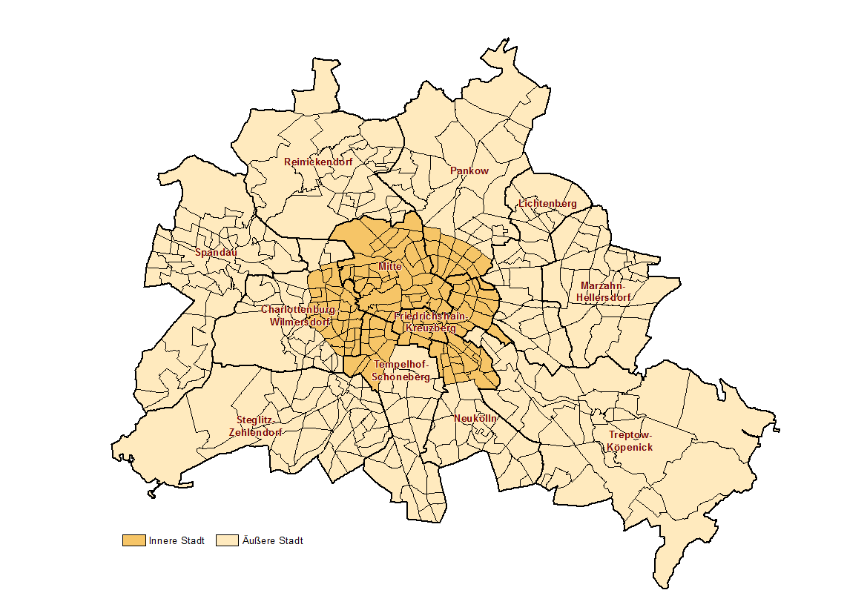
Teil A

LOR-Planungsräume Stand 31.12.2020

Teil B
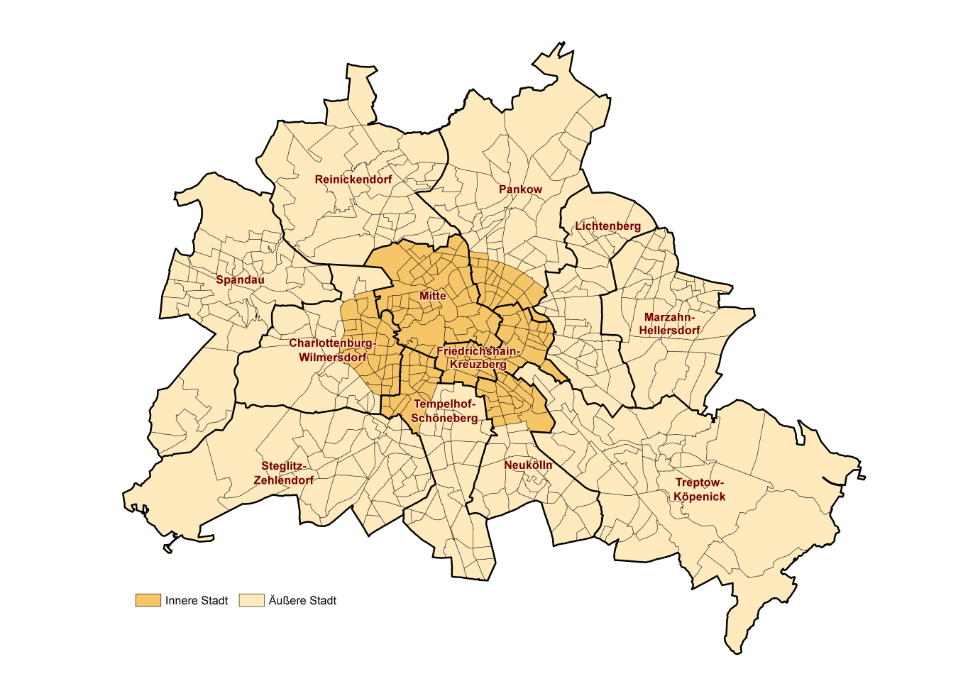
Teil B

LOR-Planungsräume Stand 01.01.2021

